総括表
令和7年度交差点交通量調査報告書
交差点名 |  |  |  | №54 鴨池大橋南側 【Y-186】 |  |  |  |  | 調査年月日 | 2025-11-20 | 天候 | 晴れ 一時 曇り | 54
所在地 |  |  |  | 都筑区鴨居5丁目地先 |  |  |  |  | 調査時間帯 | 7:00～19:00（12時間合計） |  |  | 鴨池大橋南側
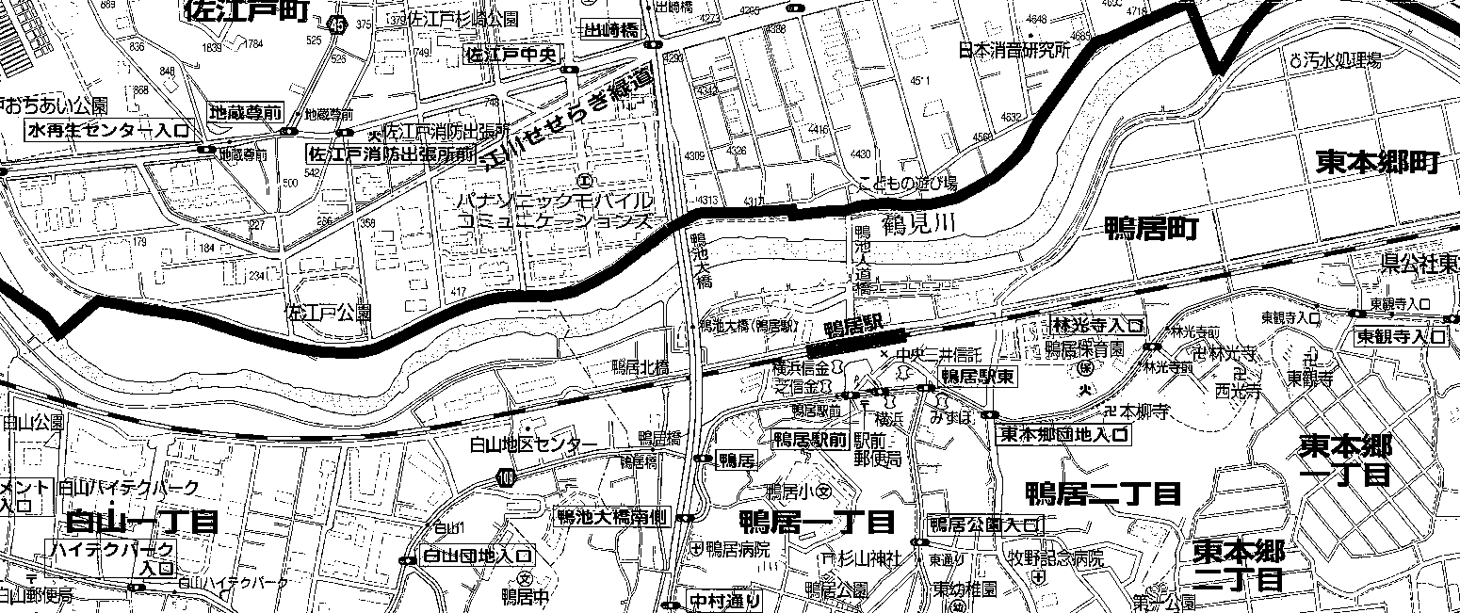
 |  |  |  |  |  |  |  |  |  |  |  |  | Y-186
 |  |  |  |  |  |  |  |  |  |  |  |  | 都筑区鴨居5丁目地先
 |  |  |  |  |  |  |  |  |  |  |  |  | 2025-11-20
 |  |  |  |  |  |  |  |  |  |  |  |  | 晴れ 一時 曇り

鴨池大橋南側

出典：都筑区民生活マップ

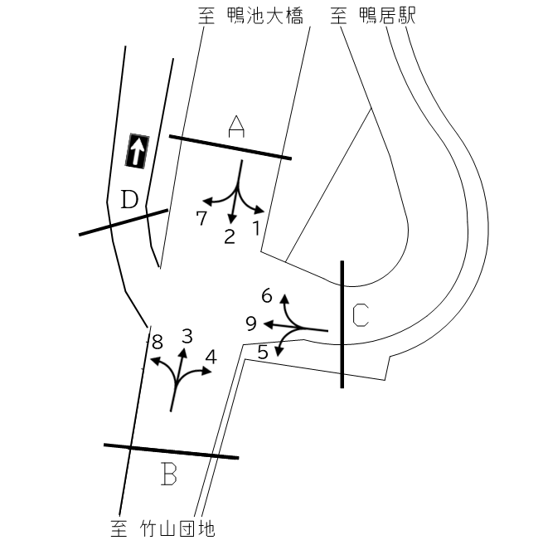

方向別交通量集計表
断面 | 方向 | 大型計 | 小型計 | 合計 | 断面 | 方向 | 大型計 | 小型計 | 合計
A | 1 | 54 | 1,344 | 1,398 | C | 5 | 175 | 809 | 984
 | 2 | 519 | 4,817 | 5,336 |  | 6 | 233 | 1,595 | 1,828
 | 7 | 28 | 782 | 810 |  | 9 | 1 | 15 | 16
 | 計 | 601 | 6,943 | 7,544 |  | 計 | 409 | 2,419 | 2,828
B | 3 | 1,132 | 5,192 | 6,324
 | 4 | 126 | 672 | 798
 | 8 | 24 | 290 | 314
 | 計 | 1,282 | 6,154 | 7,436

変動図
 | 調査年月日 | 調 査 方 向 案 内 図
 | 2025-11-20
 | 調査時間
 | 7：00～19：00（12時間）
 | 調査地点
 | №54 鴨池大橋南側 【Y-186】
 | 凡例
小型車
大型車混入率
大型車
 | 流入計Ａ（1+2+7） |  | 流入計Ａ（1+2+7） |  |  |  | 流出計Ａ（3+6） |  |  |  | 断面計Ａ
 |  |  |  | 小型車 | 大型車 | 大型車混入率 |  | 小型車 | 大型車 | 大型車混入率 |  | 小型車 | 大型車 | 大型車混入率
 |  |  | 7-8 | 372 | 32 | 7.9 | 7-8 | 738 | 132 | 15.2 | 7-8 | 1110 | 164 | 12.9
 |  |  | 8-9 | 423 | 45 | 9.6 | 8-9 | 669 | 152 | 18.5 | 8-9 | 1092 | 197 | 15.3
 |  |  | 9-10 | 437 | 61 | 12.2 | 9-10 | 709 | 136 | 16.1 | 9-10 | 1146 | 197 | 14.7
 |  |  | 10-11 | 390 | 73 | 15.8 | 10-11 | 673 | 125 | 15.7 | 10-11 | 1063 | 198 | 15.7
 |  |  | 11-12 | 499 | 67 | 11.8 | 11-12 | 525 | 123 | 19.0 | 11-12 | 1024 | 190 | 15.7
 |  |  | 12-13 | 620 | 50 | 7.5 | 12-13 | 480 | 170 | 26.2 | 12-13 | 1100 | 220 | 16.7
 |  |  | 13-14 | 583 | 53 | 8.3 | 13-14 | 463 | 120 | 20.6 | 13-14 | 1046 | 173 | 14.2
 |  |  | 14-15 | 622 | 48 | 7.2 | 14-15 | 501 | 129 | 20.5 | 14-15 | 1123 | 177 | 13.6
 |  |  | 15-16 | 688 | 50 | 6.8 | 15-16 | 526 | 97 | 15.6 | 15-16 | 1214 | 147 | 10.8
 |  |  | 16-17 | 773 | 30 | 3.7 | 16-17 | 510 | 75 | 12.8 | 16-17 | 1283 | 105 | 7.6
 |  |  | 17-18 | 725 | 49 | 6.3 | 17-18 | 546 | 60 | 9.9 | 17-18 | 1271 | 109 | 7.9
 |  |  | 18-19 | 811 | 43 | 5.0 | 18-19 | 447 | 46 | 9.3 | 18-19 | 1258 | 89 | 6.6
 | 流出計Ａ（3+6）

 | 断面計Ａ

自 動 車 交 通 量 時 間 変 動 図
 | 流入計Ｂ（3+4+8） |  | 流入計Ｂ（3+4+8） |  |  |  | 流出計Ｂ（2+5） |  |  |  | 断面計Ｂ
 |  |  |  | 小型車 | 大型車 | 大型車混入率 |  | 小型車 | 大型車 | 大型車混入率 |  | 小型車 | 大型車 | 大型車混入率
 |  |  | 7-8 | 714 | 137 | 16.1 | 7-8 | 313 | 43 | 12.1 | 7-8 | 1027 | 180 | 14.9
 |  |  | 8-9 | 628 | 141 | 18.3 | 8-9 | 344 | 64 | 15.7 | 8-9 | 972 | 205 | 17.4
 |  |  | 9-10 | 602 | 137 | 18.5 | 9-10 | 348 | 69 | 16.5 | 9-10 | 950 | 206 | 17.8
 |  |  | 10-11 | 581 | 113 | 16.3 | 10-11 | 325 | 77 | 19.2 | 10-11 | 906 | 190 | 17.3
 |  |  | 11-12 | 459 | 107 | 18.9 | 11-12 | 407 | 77 | 15.9 | 11-12 | 866 | 184 | 17.5
 |  |  | 12-13 | 412 | 161 | 28.1 | 12-13 | 491 | 55 | 10.1 | 12-13 | 903 | 216 | 19.3
 |  |  | 13-14 | 419 | 108 | 20.5 | 13-14 | 483 | 61 | 11.2 | 13-14 | 902 | 169 | 15.8
 |  |  | 14-15 | 457 | 106 | 18.8 | 14-15 | 506 | 47 | 8.5 | 14-15 | 963 | 153 | 13.7
 |  |  | 15-16 | 450 | 85 | 15.9 | 15-16 | 568 | 61 | 9.7 | 15-16 | 1018 | 146 | 12.5
 |  |  | 16-17 | 511 | 65 | 11.3 | 16-17 | 621 | 37 | 5.6 | 16-17 | 1132 | 102 | 8.3
 |  |  | 17-18 | 507 | 65 | 11.4 | 17-18 | 552 | 54 | 8.9 | 17-18 | 1059 | 119 | 10.1
 |  |  | 18-19 | 414 | 57 | 12.1 | 18-19 | 668 | 49 | 6.8 | 18-19 | 1082 | 106 | 8.9
 | 流出計Ｂ（2+5）

 | 断面計Ｂ

自 動 車 交 通 量 時 間 変 動 図
 | 流入計Ｃ（5+6+9） |  | 流入計Ｃ（5+6+9） |  |  |  | 流出計Ｃ（1+4） |  |  |  | 断面計Ｃ
 |  |  |  | 小型車 | 大型車 | 大型車混入率 |  | 小型車 | 大型車 | 大型車混入率 |  | 小型車 | 大型車 | 大型車混入率
 |  |  | 7-8 | 191 | 30 | 13.6 | 7-8 | 156 | 20 | 11.4 | 7-8 | 347 | 50 | 12.6
 |  |  | 8-9 | 173 | 49 | 22.1 | 8-9 | 145 | 15 | 9.4 | 8-9 | 318 | 64 | 16.8
 |  |  | 9-10 | 240 | 31 | 11.4 | 9-10 | 160 | 21 | 11.6 | 9-10 | 400 | 52 | 11.5
 |  |  | 10-11 | 229 | 42 | 15.5 | 10-11 | 137 | 16 | 10.5 | 10-11 | 366 | 58 | 13.7
 |  |  | 11-12 | 211 | 42 | 16.6 | 11-12 | 168 | 15 | 8.2 | 11-12 | 379 | 57 | 13.1
 |  |  | 12-13 | 195 | 37 | 15.9 | 12-13 | 167 | 18 | 9.7 | 12-13 | 362 | 55 | 13.2
 |  |  | 13-14 | 170 | 38 | 18.3 | 13-14 | 161 | 16 | 9.0 | 13-14 | 331 | 54 | 14.0
 |  |  | 14-15 | 187 | 41 | 18.0 | 14-15 | 171 | 12 | 6.6 | 14-15 | 358 | 53 | 12.9
 |  |  | 15-16 | 222 | 43 | 16.2 | 15-16 | 178 | 18 | 9.2 | 15-16 | 400 | 61 | 13.2
 |  |  | 16-17 | 184 | 30 | 14.0 | 16-17 | 215 | 9 | 4.0 | 16-17 | 399 | 39 | 8.9
 |  |  | 17-18 | 199 | 14 | 6.6 | 17-18 | 176 | 7 | 3.8 | 17-18 | 375 | 21 | 5.3
 |  |  | 18-19 | 218 | 12 | 5.2 | 18-19 | 182 | 13 | 6.7 | 18-19 | 400 | 25 | 5.9
 | 流出計Ｃ（1+4）

 | 断面計Ｃ

自 動 車 交 通 量 時 間 変 動 図
 | 流入計Ｄ |  | 流入計Ｄ |  |  |  | 流出計Ｄ（7+8+9） |  |  |  | 断面計Ｄ
 |  |  |  | 小型車 | 大型車 | 大型車混入率 |  | 小型車 | 大型車 | 大型車混入率 |  | 小型車 | 大型車 | 大型車混入率
 |  |  | 7-8 | 0 | 0 | - | 7-8 | 70 | 4 | 5.4 | 7-8 | 70 | 4 | 5.4
 |  |  | 8-9 | 0 | 0 | - | 8-9 | 66 | 4 | 5.7 | 8-9 | 66 | 4 | 5.7
 |  |  | 9-10 | 0 | 0 | - | 9-10 | 62 | 3 | 4.6 | 9-10 | 62 | 3 | 4.6
 |  |  | 10-11 | 0 | 0 | - | 10-11 | 65 | 10 | 13.3 | 10-11 | 65 | 10 | 13.3
 |  |  | 11-12 | 0 | 0 | - | 11-12 | 69 | 1 | 1.4 | 11-12 | 69 | 1 | 1.4
 |  |  | 12-13 | 0 | 0 | - | 12-13 | 89 | 5 | 5.3 | 12-13 | 89 | 5 | 5.3
 |  |  | 13-14 | 0 | 0 | - | 13-14 | 65 | 2 | 3.0 | 13-14 | 65 | 2 | 3.0
 |  |  | 14-15 | 0 | 0 | - | 14-15 | 88 | 7 | 7.4 | 14-15 | 88 | 7 | 7.4
 |  |  | 15-16 | 0 | 0 | - | 15-16 | 88 | 2 | 2.2 | 15-16 | 88 | 2 | 2.2
 |  |  | 16-17 | 0 | 0 | - | 16-17 | 122 | 4 | 3.2 | 16-17 | 122 | 4 | 3.2
 |  |  | 17-18 | 0 | 0 | - | 17-18 | 157 | 7 | 4.3 | 17-18 | 157 | 7 | 4.3
 |  |  | 18-19 | 0 | 0 | - | 18-19 | 146 | 4 | 2.7 | 18-19 | 146 | 4 | 2.7
 | 流出計Ｄ（7+8+9）

 | 断面計Ｄ

自 動 車 交 通 量 時 間 変 動 図

